GUI
GUI
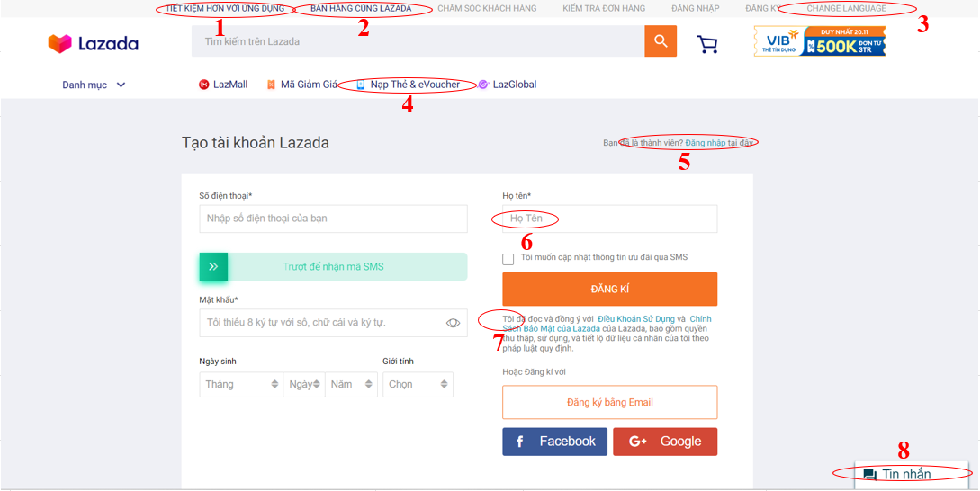

BUG_ID | BUG_OVERVIEW | BUG_DETAIL | EXPECTED RESULT | NOTE/ REFERRENCES
1 | Vi phạm chuẩn window | Button có màu khác với chuẩn button còn lại | Cần đổi màu button thành màu xám | Note 1
2 | Vi phạm chuẩn window | Button có màu khác với chuẩn button còn lại | Cần đổi màu button thành màu xám | Note 2
3 | Lỗi ngôn ngữ | Button phải Tiếng Việt khi đang ở ngôn ngữ Tiếng Việt | Chuyển sang Tiếng Việt là "Thay đổi ngôn ngữ" | Note 3
4 | Lỗi ngôn ngữ | Chữ eVoucher không đúng quy cách | Đổi thành chữ E-Voucher | Note 4
5 | Lỗi cỡ chữ | Button đăng nhập khá nhỏ, dễ bị bỏ qua | Tăng kích cỡ chữ | Note 5
6 | Lỗi vị trí | "Bạn đã là thành viên? Đăng nhập tại đây" nên nằm dưới button Đăng ký | Chuyển vị trí xuống dưới button đăng ký | Note 5
7 | Lỗi ngôn ngữ | Chỉ viết hoa từ đầu tiên | Đổi thành "Họ tên" thay vì "Họ Tên" | Note 6
8 | Lỗi thiếu checkbox | Thiếu checkbox xác nhận đã đọc điều khoản | Thêm checkbox vào trước "Tôi đã đọc điều khoản..." | Note 7
9 | Vi phạm chuẩn window | Button Tin nhắn không phù hợp với bây giờ | Chuyển sang dạng bong bóng chat và xích qua bên phải | Note 8

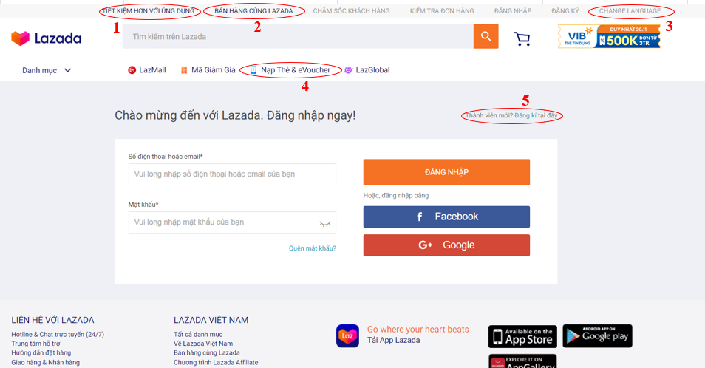

BUG_ID | BUG_OVERVIEW | BUG_DETAIL | EXPECTED RESULT | NOTE/ REFERRENCES
10 | Vi phạm chuẩn window | Button có màu khác với chuẩn button còn lại | Cần đổi màu button thành màu xám | Note 1
11 | Vi phạm chuẩn window | Button có màu khác với chuẩn button còn lại | Cần đổi màu button thành màu xám | Note 2
12 | Lỗi ngôn ngữ | Button phải Tiếng Việt khi đang ở ngôn ngữ Tiếng Việt | Chuyển sang Tiếng Việt là "Thay đổi ngôn ngữ" | Note 3
13 | Lỗi ngôn ngữ | Chữ eVoucher không đúng quy cách | Đổi thành chữ E-Voucher | Note 4
14 | Lỗi cỡ chữ | Button đăng ký khá nhỏ, dễ bị bỏ qua | Tăng kích cỡ chữ | Note 5
15 | Lỗi vị trí | "Thành viên mới? Đăng ký tại đây" nên nằm dưới button Đăng ký | Chuyển vị trí xuống dưới button đăng nhập | Note 5

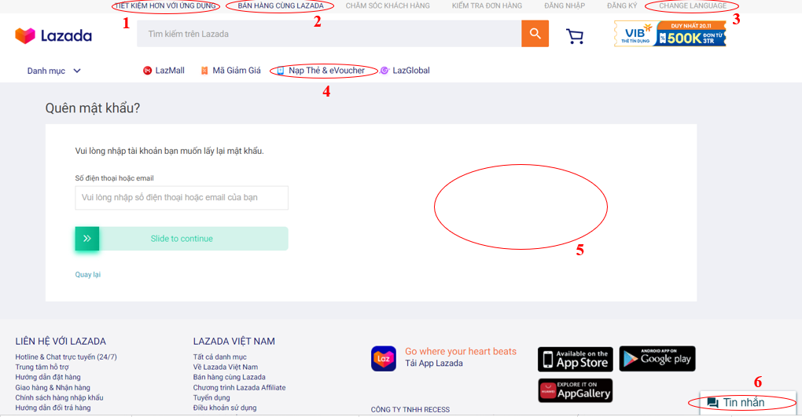

BUG_ID | BUG_OVERVIEW | BUG_DETAIL | EXPECTED RESULT | NOTE/ REFERRENCES
16 | Vi phạm chuẩn window | Button có màu khác với chuẩn button còn lại | Cần đổi màu button thành màu xám | Note 1
17 | Vi phạm chuẩn window | Button có màu khác với chuẩn button còn lại | Cần đổi màu button thành màu xám | Note 2
18 | Lỗi ngôn ngữ | Button phải Tiếng Việt khi đang ở ngôn ngữ Tiếng Việt | Chuyển sang Tiếng Việt là "Thay đổi ngôn ngữ" | Note 3
19 | Lỗi ngôn ngữ | Chữ eVoucher không đúng quy cách | Đổi thành chữ E-Voucher | Note 4
20 | Lỗi khoảng trống | Để quá nhiều khoàng trống | Đặt các ô "Mật khẩu mới" và "Nhập lại mật khẩu mới" vào khoảng trống | Note 5
21 | Vi phạm chuẩn window | Button Tin nhắn không phù hợp với bây giờ | Chuyển sang dạng bong bóng chat và xích qua bên phải | Note 6

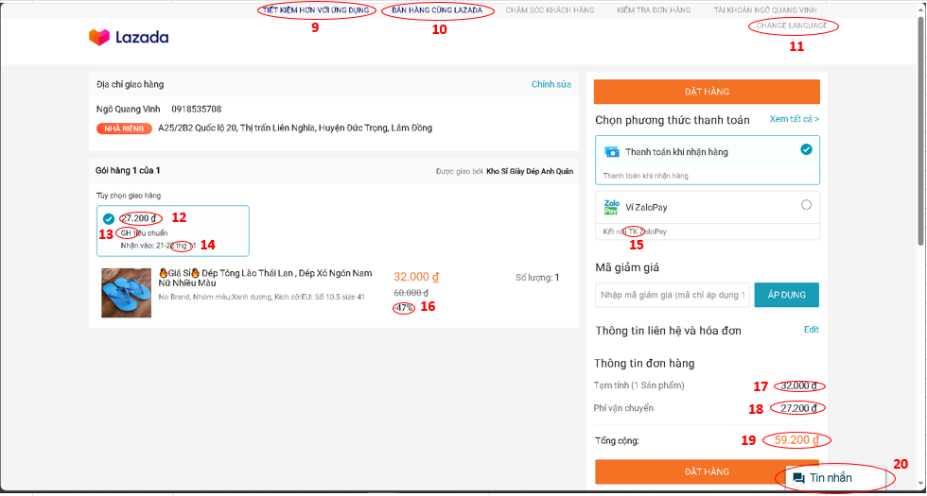

BUG_ID | BUG_OVERVIEW | BUG_DETAIL | EXPECTED RESULT | NOTE/ REFERRENCES
22 | Vi phạm chuẩn window | Button có màu khác với chuẩn button còn lại | Cần đổi màu button thành màu xám | Note 9
23 | Vi phạm chuẩn window | Button có màu khác với chuẩn button còn lại | Cần đổi màu button thành màu xám | Note 10
24 | Vi phạm chuẩn window | Nằm ở vị trí lệch so với thanh menu | Để button lên thanh menu đúng vị trí cạnh Tài khoản | Note 11
25 | Lỗi ngôn ngữ | Button phải Tiếng Việt khi đang ở ngôn ngữ Tiếng Việt | Chuyển sang Tiếng Việt là "Thay đổi ngôn ngữ" | Note 11
26 | Lỗi khoảng cách | Giữa số tiền và loại tiền "đ" không được để cách | Xóa khoảng cách giữa số tiền và loại tiền "đ" | Note 12
27 | Lỗi ngôn ngữ | Chữ GH làm người dùng không hiểu nghĩa | Chuyển chữ GH thành "Giao hàng" | Note 13
28 | Lỗi ngôn ngữ | Chữ thg làm người dùng không hiểu nghĩa | Chuyển chữ thg thành "tháng" | Note 14
29 | Lỗi ngôn ngữ | Chữ TK làm người dùng không hiểu nghĩa | Chuyển chữ TK thành "Tài khoản" | Note 15
30 | Lỗi vị trí | Vị trí số -47% phải nằm cùng hàng với giá chưa giảm | Để số -47% cạnh bên phải số 60.000đ | Note 16
31 | Lỗi khoảng cách | Giữa số tiền và loại tiền "đ" không được để cách | Xóa khoảng cách giữa số tiền và loại tiền "đ" | Note 17
32 | Lỗi khoảng cách | Giữa số tiền và loại tiền "đ" không được để cách | Xóa khoảng cách giữa số tiền và loại tiền "đ" | Note 18
33 | Lỗi khoảng cách | Giữa số tiền và loại tiền "đ" không được để cách | Xóa khoảng cách giữa số tiền và loại tiền "đ" | Note 19
34 | Vi phạm chuẩn window | Button Tin nhắn không phù hợp với bây giờ | Chuyển sang dạng bong bóng chat và xích qua bên phải | Note 20

